关系图
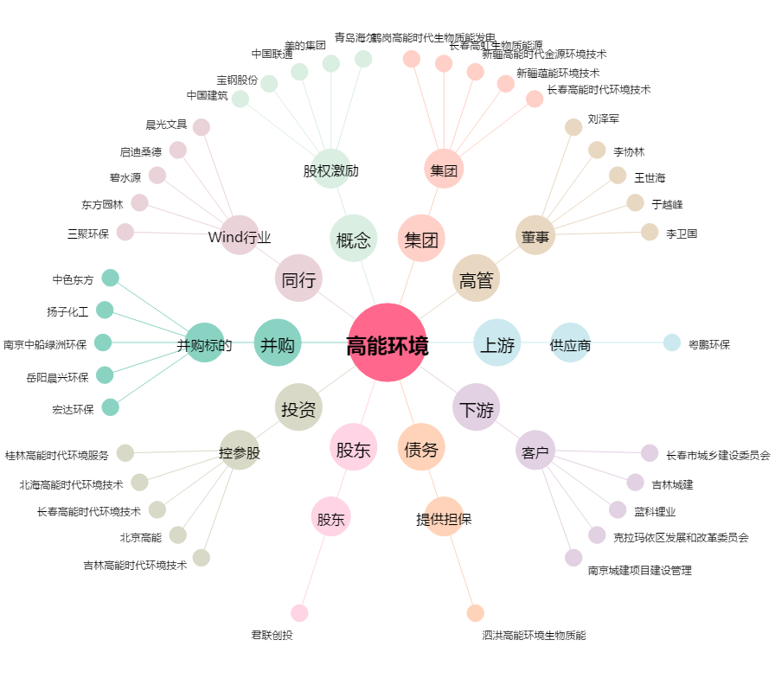
高能环境[603588.SH] - 关系概览图

